Sheet1
[제작] 웨이브스튜디오 클리어 블랙 엣지 케이스_홍자의 하루 시즌2
STI : 02 6673 4900 , Fax : 02 6406 6543
배송주소:
제품명 | [제작] 웨이브스튜디오 클리어 블랙 엣지 케이스_홍자의 하루 시즌2
이미지 | 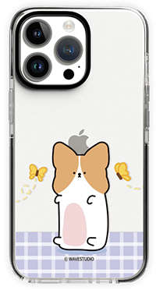 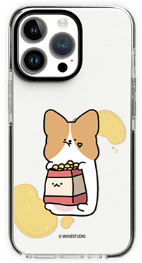 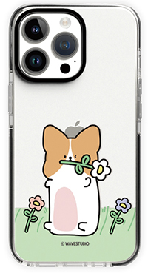 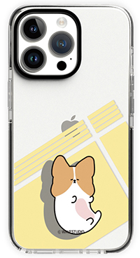 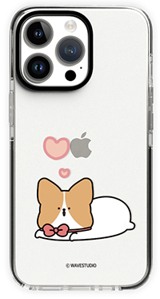
기종/색상 | 나비홍자 | 까까홍자 | 윙크홍자 | 뒹굴홍자 | 리본홍자
아이폰7/8
아이폰12 mini
아이폰12/PRO
아이폰12 PRO MAX
아이폰13 mini
아이폰13
아이폰13 PRO
아이폰13 PRO MAX
아이폰14
아이폰14 PLUS
아이폰14 PRO
아이폰14 PRO MAX
아이폰15
아이폰15 PLUS
아이폰15 PRO
아이폰15 PRO MAX
갤럭시S21 (G991)
갤럭시S21플러스 (G996)
갤럭시S21울트라 (G998)
갤럭시S22 (S901)
갤럭시S22플러스 (S906)
갤럭시S22울트라 (S908)
갤럭시S23 (S911)
갤럭시S23플러스 (S916)
갤럭시S23울트라 (S918)
갤럭시노트20 (N981)
갤럭시노트20울트라 (N986)

